关系图
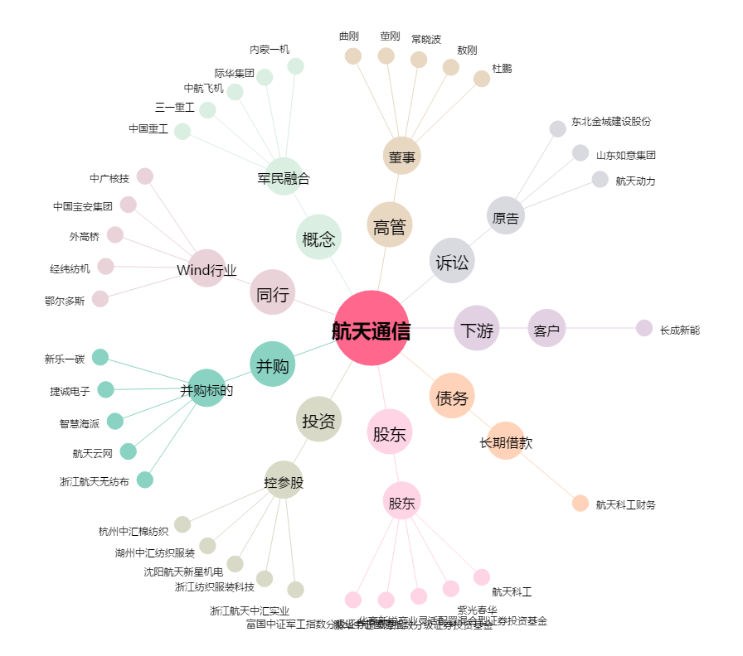
航天通信[600677.SH] - 关系概览图

